Análise Harmonica
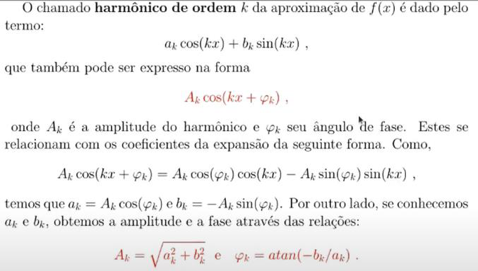
Algarismos significativos |  |  |  | Fórmula do arredondamento: |  |  | SE((Valor)=0;0;ARRED((Valor);($B$2-(1+INT(LOG10(ABS(Valor)))))))
4 |  |  |  | (substituir a equação ou valor desejado na fórmula acima nos espaços em azul claro!)

n | 4 |  | k= | 1 |  | 2 |  | 3 |  | 4 | 5 |  |  | Coeficientes |  |  |  | Cálculo da Função
j | x | f(x) |  | f*cos(1*(pi/n)*j) | f*sin(1*(pi/n)*j) | f*cos(2*(pi/n)*j) | f*sin(2*(pi/n)*j) | f*cos(3*(pi/n)*j) | f*sin(3*(pi/n)*j) | f*cos(4*(pi/n)*j) | f*sin(4*(pi/n)*j) |  |  | a0 | 16.50000 | 16.5 |  | x | 44.00
1 | 0.00 | 0.00 |  | 0.00 | 0.00 | 0.00 | 0.00 | 0.00 | 0.00 | 0.00 | 0.00 | 0.00 | 0.00 | a1 | 32.97587 | 32.975873313 |  | 1ª parte | 114.8572337
2 | 44.00 | 44.00 |  | 43.99 | 0.78 | 43.97 | 1.56 | 43.94 | 2.34 | 43.89 | 3.11 | 43.83 | 3.89 | b1 | 1.16802 | 1.1680219648 |  | 2ª parte | 0.28883295967
3 | 88.00 | 44.00 |  | 43.97 | 1.56 | 43.89 | 3.11 | 43.75 | 4.66 | 43.56 | 6.21 | 43.31 | 7.75 | a2 | 32.90355 | 32.903546165 |  | Total | 131.646067
4 | 132.00 | 44.00 |  | 43.94 | 2.34 | 43.75 | 4.66 | 43.44 | 6.98 | 43.01 | 9.28 | 42.46 | 11.55 | b2 | 2.33385 | 2.3338482759
5 | 176.00 | 0.00 |  | 0.00 | 0.00 | 0.00 | 0.00 | 0.00 | 0.00 | 0.00 | 0.00 | 0.00 | 0.00 | a3 | 32.78318 | 32.783177168
6 |  |  |  | 0.00 | 0.00 | 0.00 | 0.00 | 0.00 | 0.00 | 0.00 | 0.00 | 0.00 | 0.00 | b3 | 3.49529 | 3.4952885533 | a5 | 16.19974 | 16.19973693
7 |  |  |  | 0.00 | 0.00 | 0.00 | 0.00 | 0.00 | 0.00 | 0.00 | 0.00 | 0.00 | 0.00 | a4 | 16.30752 | 16.307515112 | b5 | 2.89815 | 2.8981536954
8 |  |  |  | 0.00 | 0.00 | 0.00 | 0.00 | 0.00 | 0.00 | 0.00 | 0.00 | 0.00 | 0.00 | b4 | 2.32508 | 2.3250814757
 |  |  |  | 0.00 | 0.00 | 0.00 | 0.00 | 0.00 | 0.00 | 0.00 | 0.00 | 0.00 | 0.00 | Amplitudes
 |  |  |  | 0.00 | 0.00 | 0.00 | 0.00 | 0.00 | 0.00 | 0.00 | 0.00 | 0.00 | 0.00 | A1 | 32.99655279 | 32.99655279
 |  |  |  | 0.00 | 0.00 | 0.00 | 0.00 | 0.00 | 0.00 | 0.00 | 0.00 | 0.00 | 0.00 | A2 | 32.986212241 | 32.986212241
 |  |  |  | 0.00 | 0.00 | 0.00 | 0.00 | 0.00 | 0.00 | 0.00 | 0.00 | 0.00 | 0.00 | A3 | 32.968981594 | 32.968981594
 |  |  |  |  |  |  |  |  |  |  |  |  |  | A4 | 16.4724 | 16.472433124
 |  |  |  |  |  |  |  |  |  |  |  |  |  | A5 | 16.1997

Diferenças Divididas
Diferenças Divididas

i | x | f(x) = f0 | f1 | f2 | f3 | x | 4.25
0 | 4 | 0.9510565163 | -0.51018667506 | -10.315486808 | 15.677977331 | x-x0 | 0.25
1 | 4.1666666667 | 0.86602540378 | -3.9486822778 | -2.4764981426 |  | x-x1 | 0.083333333333 | (x-x0)*(x-x1) | 0.020833333333
2 | 4.3333333333 | 0.20791169082 | -4.7741816587 |  |  | x-x2 | -0.083333333333 | (x-x0)*(x-x1)*(x-x2) | -0.0017361111111
3 | 4.5 | -0.58778525229
 |  |  |  |  |  | p(x) | 0.58138516171

i | x | f(x) = f0 | f1 | f2 | f3 | x | 1.5
0 | 0 | 1 | -0.031087578289 | -0.030121140765 | 0.00094640805577 | x-x0 | 1.5
1 | 1 | 0.96891242171 | -0.09132985982 | -0.027281916598 |  | x-x1 | 0.5 | (x-x0)*(x-x1) | 0.75
2 | 2 | 0.87758256189 | -0.14589369302 |  |  | x-x2 | -0.5 | (x-x0)*(x-x1)*(x-x2) | -0.375
3 | 3 | 0.73168886887
 |  |  |  |  |  | p(x) | 0.93042287397


𝑝(𝑥)=𝑎_0+𝑎_1∗(𝑥−𝑥_0 )+𝑎_2∗(𝑥−𝑥_0 )∗(𝑥−𝑥_1 )+…+𝑎_𝑛∗(𝑥−𝑥_0 )∗(𝑥−𝑥_1 )∗…∗(𝑥−𝑥_(𝑛−1))

Trapézios
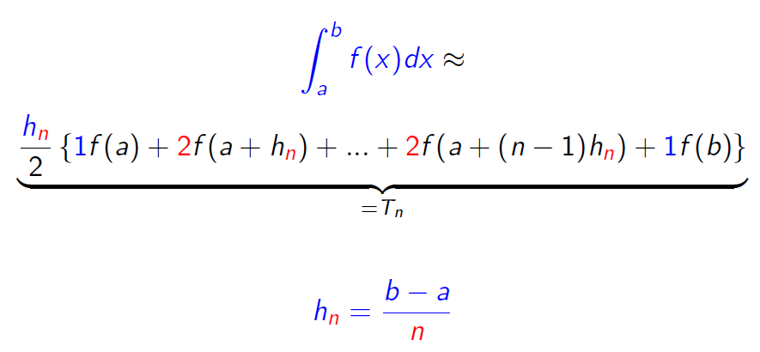
a | 0 | b | 2 | b-a | 2
n | h | x |  |  |  |  | T(h)
1 | 2 | 0 | 2 |  |  |  | 1.0183156389
2 | 1 | 0 | 1 | 2 |  |  | 0.87703726062
4 | 0.5 | 0 | 0.5 | 1 | 1.5 | 2 | 0.88061863412
 | f(x) | 1 | 0.77880078307 | 0.36787944117 | 0.10539922456 | 0.018315638889

Simpson
a | 0 | b | 2 | b-a | 2
n | h | x |  |  |  |  |  |  |  |  | T(h)
1 | 1 | 0 | 1 | 2 |  |  |  |  |  |  | 0.82994446786
2 | 0.5 | 0 | 0.5 | 1 | 1.5 | 2 |  |  |  |  | 0.88181242529
4 | 0.25 | 0 | 0.25 | 0.5 | 0.75 | 1 | 1.25 | 1.5 | 1.75 | 2 | 0.8820655104
 | f(x) | 1 | 0.93941306281 | 0.77880078307 | 0.56978282473 | 0.36787944117 | 0.20961138715 | 0.10539922456 | 0.046770622384 | 0.018315638889

Índice ímpar: coef=4
Índice par: coef=2

Romberg
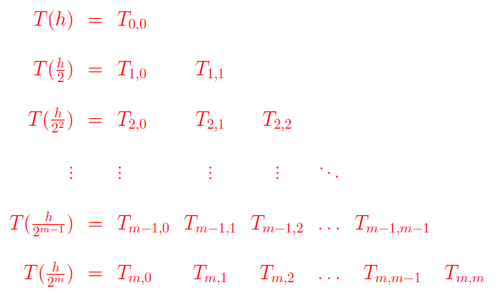
 |  | R0 (Trapézio) |  | R1 (Simpson) |  | R2 (Romberg)
i/k |  | 0 |  | 1 |  | 2
0 | h | R0,0 | 1.0183156389
1 | h/2 | R1,0 | 0.87703726062 | R1,1 | 0.82994446786
2 | h/4 | R2,0 | 0.88061863412 | R2,1 | 0.88181242529 | R2,2 | 0.88527028912

Gaussiana
Valores padrões para a Gaussiana |  |  |  | Mudança de Coeficiente
k | n=k+1 | Raízes pk+1(t) | Coeficientes | Intervalo |  | Coeficientes Reais n=2 |  | Coeficientes Reais n=3
1 | 2 | -0.57735026919 | 1 | a | -6 | a0 | 5.5 | a0 | 3.0555555556
 |  | 0.57735026919 | 1 | b | 5 | a1 | 5.5 | a1 | 4.8888888889
2 | 3 | -0.77459666924 | 0.55555555556 | (b-a)/2 | 5.5 | a2 |  | a2 | 3.0555555556
 |  | 0 | 0.88888888889
 |  | 0.77459666924 | 0.55555555556 | Mudança de Variável |  | Valor da função |  | Integral
 |  |  |  | (b+a)/2 | -0.5 |  |  | #NUM!
 |  | m | 0.4 | x0 | -4.7602816808 | g(x0) | #NUM!
 |  | n | 0.25 | x1 | -0.5 | g(x1) | #NUM!
 |  |  |  | x2 | 3.7602816808 | g(x2) | #NUM!
Mudança de variável
𝑥=(𝑏−𝑎)/2∗𝑡+(𝑏+𝑎)/2
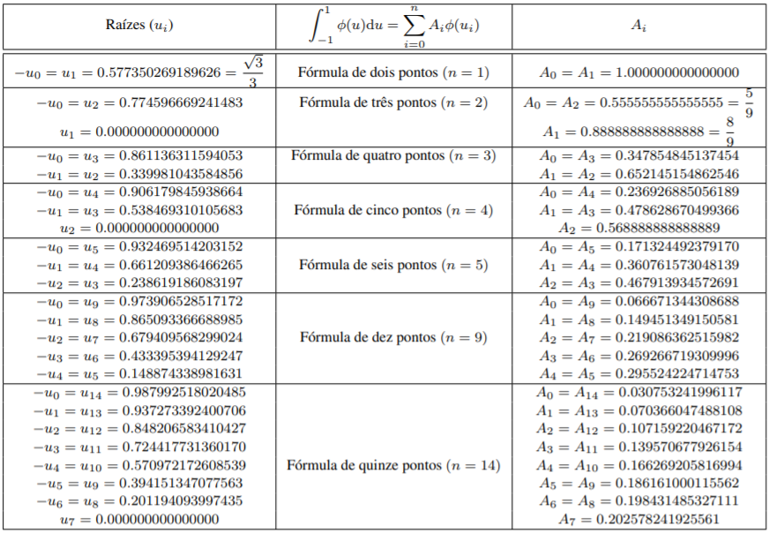

A integral é a somatória dos produtos dos coeficientes pelo valor da função no ponto

